予約シート
※接種日当日は、運転免許証などの写真入りの本人確認用書類をご提示いただきます。接種者皆様にご通知願います
公益社団法人青梅法人会 職域接種予約シート
※接種枠を確保したのち、担当者様ご自身で作成してください
※空欄のないようにご注意ください |  |  |  |  |  |  |  | 提出チェック
※送信先メールアドレス: |  | oh-shokuiki@hamurasankei.or.jp |  |  |  |  |  | 事業所情報欄をチェック
タイトルを 青梅法人会ワクチン接種の件としてください
※キャンセルの連絡は右端のキャンセル欄に日付をいれて、Excelファイルを再提出してください
 |  |  |  |  |  |  |  | ※正しく情報を入力すると”提出可能”となります。
■事業所情報
タイトル：【本登録】青梅法人会 新型コロナワクチン職域接種予約
注文番号 ※6桁 |  | JU |  | 予約総数 | 1 |  | ※注文番号と予約総数は、本登録の際に届いたメールをご確認ください
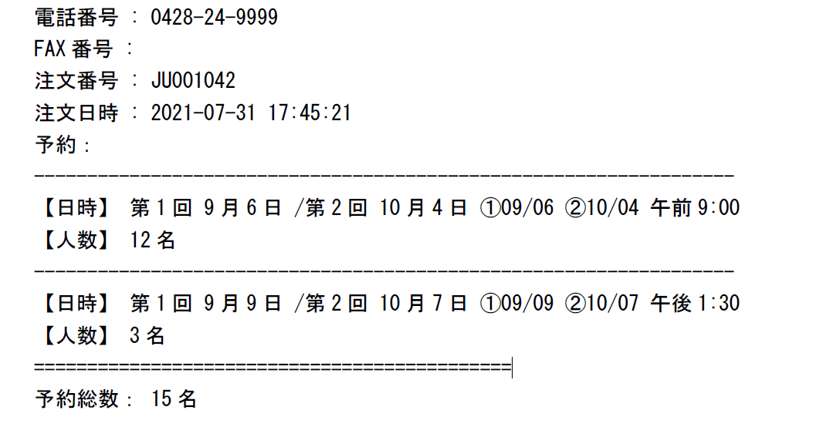
事業所名 |  |  |  |  |  |  | 【本登録メールに記載されている場所】
◀注文番号
所 在 地
 | 部署名
事業所 | 氏 名
担当者 | メールアドレス
 | 電 話
◀予約総数
 |  |  |  |  |  |  | ※キャンセル欄には9/6等
■接種者名簿 |  | ※入力間違いにご注意ください |  |  |  |  | 連絡日を入力ください
NO | 第一回接種日 | 時間 | 接種券番号（10桁） | 氏名 | カナ | 生年月日(西暦) | 住所 | 電話番号 | キャンセル | 状態チェック
99 | 2021-09-06 | 9:00:00 | 0123456789 | 法人 太郎 | ホウジンタロウ | 2000-10-10 | 青梅市東青梅1-7-7清水ビル5F | 0428-24-8863
1
2
3
4
5
6
7
8
9
10
11
12
13
14
15
16
17
18
19
20
21
22
23
24
25
26
27
28
29
30
31
32
33
34
35
36
37
38
39
40
41
42
43
44
45
46
47
48
49
50
51
52
53
54
55
56
57
58
59
60
61
62
63
64
65
66
67
68
69
70
71
72
73
74
75
76
77
78
79
80
81
82
83
84
85
86
87
88
89
90
91
92
93
94
95
96
97
98
99
100

